therm homogen
1 Aufbau des Bauteils

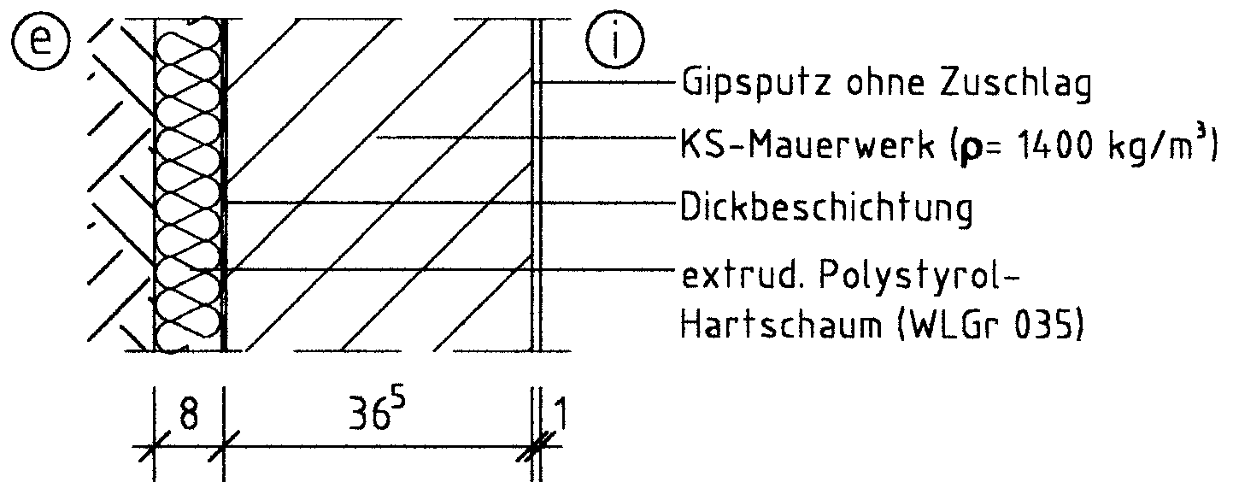

Dünnputz bzw. Baukleber

17⁵
10

2 Wärmedurchgangswiderstände und Wärmedurchgangskoeffizient

 | Schicht Nr. | Bauteilaufbau (von innen nach außen) | d [m] | r [kg/m³] | l [W/(mK)] | R = d / l [m²K/W]
 | 1 | Gipsputz ohne Zuschlag | 0.0100 | 1200 | 0.510 | 0.020
 | 2 | KS-Mauerwerk | 0.1750 | 1400 | 0.700 | 0.250
 | 3 | (Baukleber vernachlässigt)
 | 4 | XPS | 0.1000 | 20 | 0.035 | 2.857
 | 5 | (Dünnputz vernachlässigt)
 | 6
 | 7
 | 8
 | Wärmedurchlasswiderstand vorh R = S (d/l) |  |  |  |  | 3.127
 | Wärmeübergangswiderstand innen Rsi |  |  |  |  | 0.13
 | Wärmeübergangswiderstand außen Rse |  |  |  |  | 0.13
 | Wärmedurchgangswiderstand vorh RT = Rsi+ vorh R + Rse |  |  |  |  | 3.387
 | Wärmedurchgangskoeffizient vorh U = 1 / vorh RT [W/(m²K)] |  |  |  |  | 0.30

3 Flächenbezogene Masse (nur bei Außenwänden, Dächern und
Decken unter nicht ausgebauten Dachräumen)

 |  | vorh m' = S (d × r) = | 259.000 | kg/m² ≥ | 100 | kg/m²
 |  | Damit liegt ein | schweres | Bauteil vor.

4 Nachweis des Mindestwärmeschutzes

 |  | vorh R = | 3.13 | m²K/W ≥ | 1.20 | m²K/W

 | Das untersuchte Bauteil erfüllt damit |  | hier | die Anforderungen des Mindest-
 | wärmeschutzes nach DIN 4108-2:2013-02

